Plano de Testes
Plano de Testes |  | Situação | Evidencias
Tipo de Teste | Não-Funcional | OK | Foi realizada a homologação de navegação nas telas e o sistema atulmente atende aos requisitos
Subtipo de Teste | Desempenho
Objetivo do teste | Verificar o tempo de resposta na conexão ao sistema e na navegação entre as telas
Requisito que motivou o teste | NF005 - Desempenho
Tecnicas para a execução do teste | Realizar o cadastramento de uma massa de usuários e a realizar o login e a navegação para verificar como o sistema se comporta.

Tipo de Teste | Não-Funcional | ERRO | 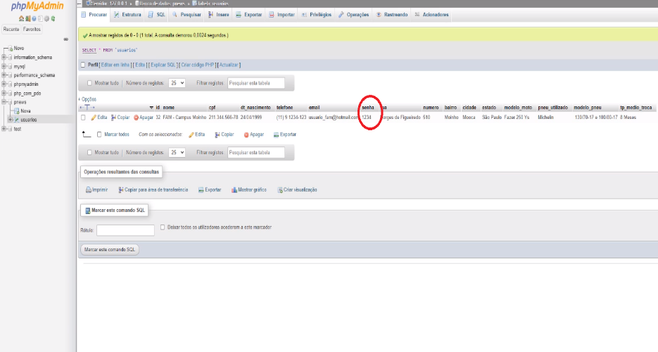
Subtipo de Teste | Segurança
Objetivo do teste | Verificar o nível de segurança no armazenamento da base de dados
Requisito que motivou o teste | NF006 - Segurança
Tecnicas para a execução do teste | Acessar a base de dados na qual é armazenada os dados do sistema e validar se os dados como senha estão criptografados

Tipo de Teste | Não-Funcional | VALIDAR | Foi realizada a homologação desse item e o sistema está acessível em modo multi browser
Subtipo de Teste | Compatibilidade
Objetivo do teste | Verificar se o sistema está acessível em plataforma multi-browser
Requisito que motivou o teste | NF004 - Compatibilidade
Tecnicas para a execução do teste | Realizar o acesso do sistema utilizando os browsers Google Chrome, Mozilla Firefox e o Edge.

Tipo de Teste | Não-Funcional | OK | 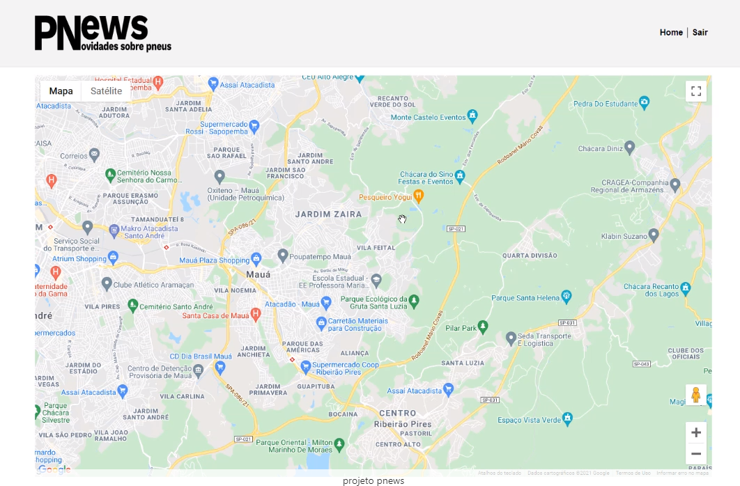
Subtipo de Teste | Interoperabilidade
Objetivo do teste | Verificar se o sistema está realizando a integração com a API do Google maps
Requisito que motivou o teste | NF007 - Interoperabilidade
Tecnicas para a execução do teste | Realizar o acesso do sistema e testar a funcionalidade de busca do maps utilizando a API.

Tipo de Teste | Funcional | ERRO | Atualmente o sistema permite a entrada de dados alearórios e não faz a validação, permitindo, dessa forma o cadastro de dados fictícios
Subtipo de Teste | Funcionalidade
Objetivo do teste | Verificar se o sistema barra o cadastro de dados não padronizados
Requisito que motivou o teste | Lista de requisitos funcionais
Tecnicas para a execução do teste | Realizar o teste de cadastramento utilizando tipo de dados não padronizados

Tipo de Teste | Funcional | OK | 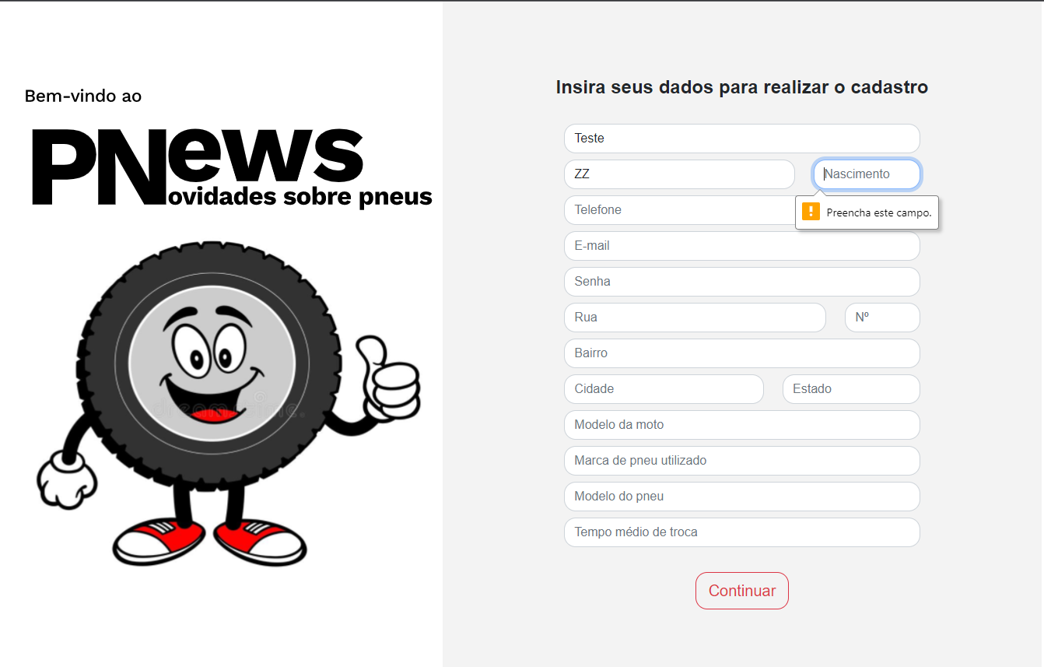
Subtipo de Teste | Funcionalidade
Objetivo do teste | Verificar se o sistema barra o preenchiemtno de campos nulos no cadastro
Requisito que motivou o teste | Lista de requisitos funcionais
Tecnicas para a execução do teste | Realizar o teste tentando realizar o cadastro deixando campos nulos

Tipo de Teste | Funcional | ERRO | Atualmete o sistema permite o cadastro de um novo usuário utilizando o mesmo E-mail cadastrado anteriormente.
Subtipo de Teste | Funcionalidade
Objetivo do teste | Verificar se o sistema barra as operações de cadastro duplicado
Requisito que motivou o teste | Lista de requisitos funcionais
Tecnicas para a execução do teste | Realizar o teste tentando realizar o cadastro de um usuário existente

